1P
通院交通費明細書
この書類は、被害者の方がどのような交通手段で入退院・通院されたのか、交通費のご負担があったのかどうかを確認させていただくものです。費用のご負担の有無にかかわらず、必ずご提出いただきますようお願いいたします。
記 載 日 | 年 月 日
事 故 日 | 年 月 日 |  | 被 害 者

 |  |  | 請 求 者 氏 名
 |  |  | （被害者との関係 |  | 本人 ・ その他 （ ））

１. 入院・退院・通院に要した交通費を 請求する ・ 請求しない （交通費が発生していない場合を含む）
 |  |  | 「請求する」に○を付けた場合は、２. も記入してください。
２ .【記載例】を参考に、入通院された医療機関・施術所毎に該当するカナに○を付け、下表内にご記入ください。
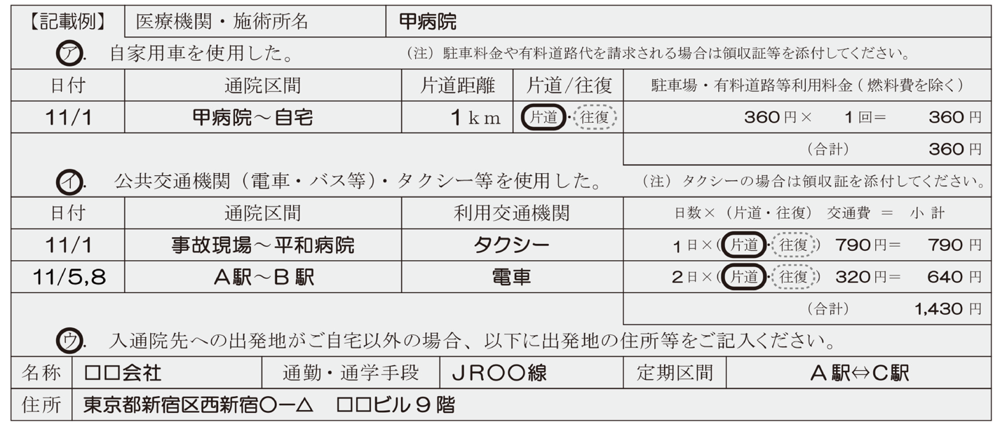

（１）医療機関・施術所名
ア. 自家用車を使用した。 （注）駐車料金や有料道路代を請求される場合は領収証等を添付してください。
日付 | 通院区間 |  | 片道距離 | 片道/往復 | 駐車場・有料道路等利用料金（ 燃料費を除く ）
 | 〜 |  | ｋｍ | 片道・往復 | 円× 回＝ 円
 | 〜 |  | ｋｍ | 片道・往復 | 円× 回＝ 円
 | 〜 |  | ｋｍ | 片道・往復 | 円× 回＝ 円
 |  |  |  |  |  | （合計） 円
イ. 公共交通機関（電車・バス等）・タクシー等を使用した。 （注）タクシーの場合は領収証を添付してください。
日付 | 通院区間 |  | 利用交通機関 |  | 日数×（片道・往復） 交通費 ＝ 小 計
 | 〜 |  |  |  | 日×（ 片道 ・ 往復 ） 円＝ 円
 | 〜 |  |  |  | 日×（ 片道 ・ 往復 ） 円＝ 円
 | 〜 |  |  |  | 日×（ 片道 ・ 往復 ） 円＝ 円
 |  |  |  |  |  | （合計） 円
イ. 公共交通機関（電車・バス等）・タクシー等を使用した。 （注）タクシーの場合は領収証を添付してください。
名称 |  | 通勤・通学手段 |  |  | 定期区間 | ⇔
住所
 |  |  | ※2 ヶ所以上入退院・通院されている場合は裏面をご利用ください。 （自賠調14号様式）

